2017ｼｰｽﾞﾝ
☆☆2019ｼｰｽﾞﾝ 福岡県スキー連盟 テククラ道場☆☆

 |  |  |  | 2018-11-29
 |  |  | 福岡県スキー連盟 教育部

福岡県スキー連盟では、めがひらスキー場にてクラウン・テクニカルプライズ合格に向けたレッスンを下記の日程にて行います。合格に近づくレッスン・さらにレベルアップを目標としたレッスンを行いたいと思います。

第1回 12月16日(日)
第5回 2月10日(日)

第2回 1月13日(日)
第6回 2月16日(土)

第7回 2月17日(日)
第3回 1月14日(月)

第4回 2月9日(土)

※料金は1日4000円、半日2000円です。
※リフト券は各自ご準備下さい。

※担当講師 ・古賀 貴光 場合によっては他講師の可能性があります。
・受付：2月9日 11：30～
その他 08：30～

・レッスン：2月9日 12：00～16：00 (途中1ｈの休憩)
その他 9：00～14：00 (途中1ｈの休憩)

第3回、第7回のレッスンは、検定のため午前のみになります。

恒例になったインカムレッスン他、ビデオ機器も充実し、さらにうまくなること間違いなし!!

※変更その他は福岡県スキー連盟HP Http://www.fukuoka-ski.jp/ 及び福岡県スキー連盟 教育部Facebookに掲載いたしますのでご注意下さい。

＊受講された方には、プライズテストの事前講習２単位の終了証を交付します。
但し、第３回・７回のレッスンは午前のみですので、交付対象とはなりません。
講習料金 | 1日 \4,000 | 半日\2,000
検定料金 | クラウン・テクニカルプライズ \5,000
公認料 | クラウンプライズ \7,000
 | テクニカルプライズ \5,000
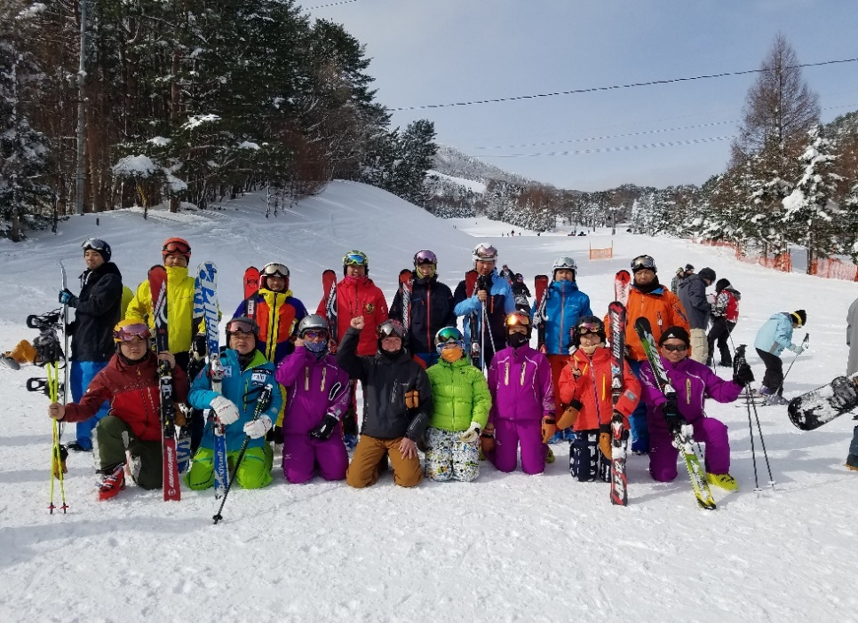

 |  |  | 尚、その他ご不明な点がありましたら、下記の連絡先へご連絡お願い致します。

 |  |  | 教育部 ：久我 幹能 090-1341-8228
 |  |  | 教育部 ：古賀 貴光 080-5247-8690

 |  |  | 参加される方は、事前に連絡を頂ければ非常に助かります。また、宿泊の希望者は手配致します。

 |  |  | (講師の人数に関係しますので、出来るだけのご協力をお願い致します。)

2016人工芝大会
☆☆2016 福岡県スキー連盟 ☆☆
☆☆人工芝スキー技術選手権大会 inｻﾝﾋﾞﾚｯﾁ茜☆☆

2018-11-29
福岡県スキー連盟 教育部

